Sheet1
הקצאות הוספת הקצאה מביא למסך הה שאמרת שצריך לחפש עובד בפועל לא מציג את רשימת העובדים | 1

לחיצה על הוספת דיווח ידני תכת אדמיון מעביר לדף לדש ללא תפריט עליון | 2
זה גם לא מאפשר לאתר עובד כפי שהיהי אמור להיות

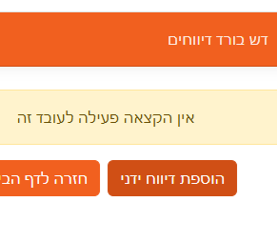

בהחלפת סיסמא ראשונית אין אפשרות להציג הסיסמא | 3

לא מאפשר לבחור מסגרת לפי בחירת תוכנית אין צורך לבצע כאן תנאי כזה אלא רק לפי ההקצעה לעובד | 4
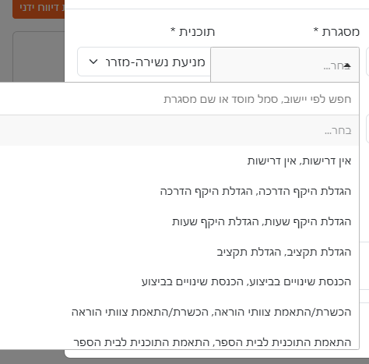

בדיווח יידני איאפ שבוחרים מסגרת הכותרת צריכה להיות מסגרת חינוכית | 5

בבחירת מסגרת חינוכית כל תאור מופיע פעמיים באותה שורה | 6

בדייוח ידני בכל תיבות הקומבו לאפשר חיפוש לפי הקלדה | 7

